Blad1
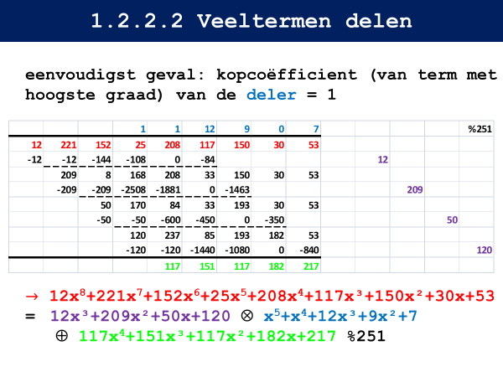
Vanaf slide 1B.31
 | 232 | 129 | 223 | 74 | 11 |  | 84 | 168 | 87 | 153 | % | 251
 |  |  |  |  |  | (x3) % 251
 | 194 | 136 | 167 | 222 | 33 |  | 1 | 2 | 10 | 208 |  |  | 84 |  |  | 1
 | -194 | -388 | -1940 | -40352 |  |  |  |  | 194 |  |  |  | 0 | 0 | 251 | 0 | 0 | 0
 |  | 250 | 235 | 30 | 33 |  |  |  |  |  |  |  | 84 | 2 | -168 | 1 | 2 | -2
 |  | -250 | -500 | -2500 | -52000 |  |  |  |  | 250 |  |  | -83 | 1 | 83 | 2 | 1 | -2
 |  |  | 237 | 40 | 241 |  |  |  |  |  |  |  | 1 | 83 | -83 | 3 | 83 | -249
 |  |  |  |  |  | (x84) % 251 |  |  |  |  |  |  |  |  | 0 |  |  | -251
 |  |  | 79 | 97 | 164 |  |  |  |  |  |  |  |  |  |  | 3

 |  | 84 | 168 | 87 | 153 |  |  | 79 | 97 | 164 |  |  | 79 |  |  | 1
 |  |  |  |  |  | (x197) % 251 |  |  |  |  |  |  | 0 | 0 | 251 | 0 | 0 | 0
 |  | 233 | 215 | 71 | 21 |  |  | 1 | 33 | 180 |  |  | 79 | 3 | -237 | 1 | 3 | -3
 |  | -233 | -7689 | -41940 |  |  |  |  | 233 |  |  |  | -70 | 5 | 14 | 15 | 5 | -3
 |  |  | 56 | 48 | 21 |  |  |  |  |  |  |  | 9 | 1 | -9 | 16 | 1 | -16
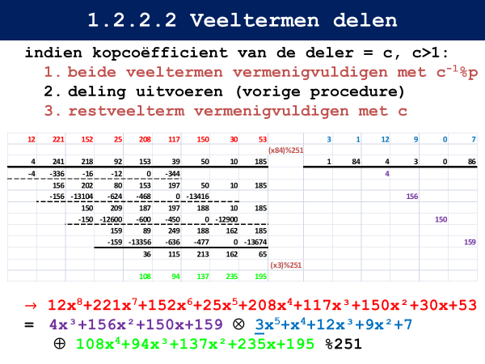
 |  |  | -56 | -1848 | -10080 |  |  |  |  | 56 |  |  | -5 | 1 | 5 | 19 | 1 | -19
 |  |  |  | 208 | 232 |  |  |  |  |  |  |  | 4 | 1 | -4 | 35 | 1 | -35
 |  |  |  |  |  | (x79) % 251 |  |  |  |  |  |  | -4 | 4 | 1 | 216 | 4 | -54
 |  |  |  | 117 | 5 |  |  |  |  |  |  |  | 0 |  |  | 251
 |  |  |  |  |  |  |  |  |  |  |  |  |  |  |  |  |  | 197

 |  |  | 79 | 97 | 164 |  |  |  | 117 | 5 |  |  | 117 |  |  | 1
 |  |  |  |  |  | (x118) % 251 |  |  |  |  |  |  | 0 | 0 | 251 | 0 | 0 | 0
 |  |  | 35 | 151 | 25 |  |  |  | 1 | 88 |  |  | 117 | 2 | -234 | 1 | 2 | -2
 |  |  | -35 | -3080 |  |  |  |  | 35 |  |  |  | -102 | 6 | 17 | 12 | 6 | -2
 |  |  |  | 83 | 25 |  |  |  |  |  |  |  | 15 | 1 | -15 | 13 | 1 | -13
 |  |  |  | -83 | -7304 |  |  |  |  | 83 |  |  | -14 | 7 | 2 | 105 | 7 | -15
 |  |  |  |  | 0 |  |  |  |  |  |  |  | 1 | 2 | -2 | 118 | 2 | -236
 |  |  |  |  |  |  |  |  |  |  |  |  |  |  | 0 |  |  | -251
 |  |  |  |  |  |  |  |  |  |  |  |  |  |  |  | 118
 |  | Antwoord: |  | 117x + 5

